信用交易
融资融券市场交易数据统计(2023-03-20)

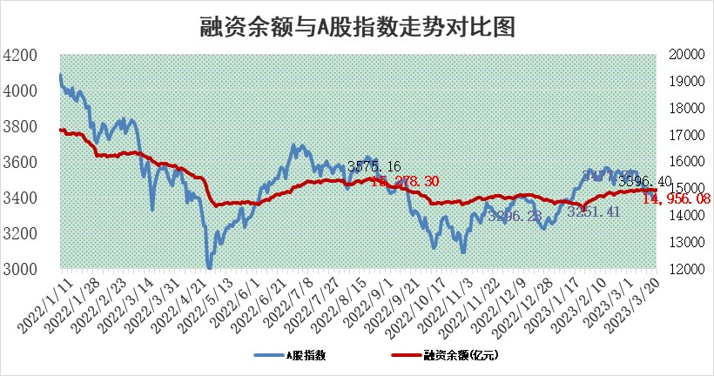
标的证券 | 融资融券余额（亿元） | 融资余额（亿元） | 融券余额（亿元） | 融资买入额（亿元） | 融资融券规模变化（亿元） | 融资余额增幅(‰) | 融券余额增幅(%)
统计数据 | 15,875.48 | 14,956.08 | 918.38 | 814.69 | 23.64 | 1.82 | -0.39

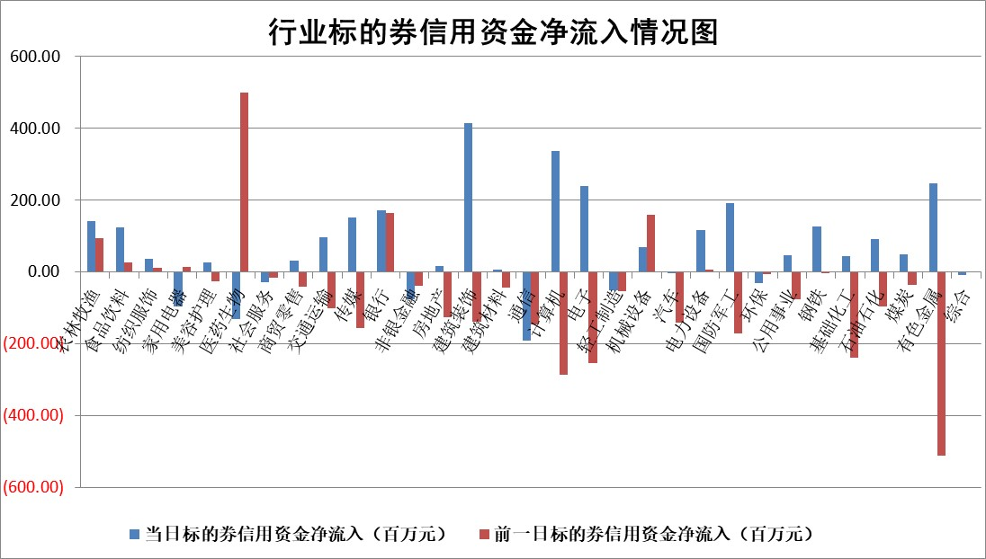

标的基金代码 | 标的基金简称 | 融资余额/市值(%) | 融资余额增幅(%) | 融资买入额/成交金额(%) | （融资余额净增额-融券余额净增额）/市值(‱) | 融券余额降幅(%) | ABS[（融资余额净增额-融券余额净增额）/市值净增额-1](%)
159902 | 华夏中小板ETF | 0.00 | 0.00 | 0.00 | 0.00 | 0.00 | 100.00
159915 | 易方达创业板ETF | 3.97 | 19.64 | 4631.59 | 65.69 | 18.70 | 831.17
159919 | 嘉实沪深300ETF | 4.70 | 0.68 | 1.99 | 3.66 | 4.10 | 106.97
159920 | 华夏恒生ETF | 80.17 | 0.01 | 8.90 | 0.62 | -1.32 | 100.23
159922 | 嘉实中证500ETF | 0.70 | 0.89 | 6.62 | 2.36 | 0.23 | 106.19
159925 | 南方沪深300ETF | 0.02 | -5.58 | 0.00 | -0.11 | 0.00 | 99.82
159928 | 消费ETF | 0.81 | 0.27 | 0.78 | 0.44 | 1.72 | 100.30
159934 | 易方达黄金ETF | 405.55 | -0.34 | 32.95 | -139.12 | 0.00 | 148.79
159939 | 全指信息技术ETF | 0.56 | 12.59 | 756.15 | 6.29 | -0.17 | 62.74
159940 | 全指金融地产ETF | 0.16 | -11.25 | 0.01 | -2.08 | 0.00 | 97.31
159995 | 半导体芯片ETF | 1.80 | -5.29 | 151.58 | -10.41 | -2.38 | 105.19
159997 | 天弘中证电子ETF | 1.47 | 8.13 | 1.76 | 11.00 | -2.31 | 95.12
159998 | 天弘中证计算机主题ETF | 0.37 | -3.45 | 0.14 | -1.34 | 0.00 | 98.91
510050 | 华夏上证50ETF | 9.77 | 0.03 | 76.19 | 3.26 | 18.91 | 104.32
510180 | 华安上证180ETF | 0.48 | -0.02 | 0.64 | 0.07 | 9.50 | 100.10
510880 | 华泰柏瑞红利ETF | 0.25 | 1.04 | 0.87 | 0.20 | -1.81 | 100.89
510900 | 易方达恒生H股ETF | 108.22 | 0.03 | 7.21 | 3.10 | 0.00 | 101.54
511010 | 5年期国债ETF | 0.00 | 0.00 | 0.00 | 0.00 | 0.00 | 100.00
511380 | 可转债及可交换债券ETF | 7.49 | -6.71 | 3.03 | -53.87 | 0.00 | 650.64
512000 | 全指证券ETF | 6.44 | 0.59 | 15.53 | 2.89 | -2.34 | 104.10
512010 | 沪深300医药卫生ETF | 4.65 | 4.51 | 73.72 | 20.27 | 1.02 | 252.20
512070 | 沪深300非银ETF | 1.54 | 1.08 | 43.60 | 2.47 | 5.41 | 101.49
512400 | 南方中证申万有色金属ETF | 1.13 | -2.18 | 0.17 | -7.01 | -13.60 | 105.75
512580 | 广发中证环保产业ETF | 1.13 | -7.86 | 0.75 | -10.11 | -0.94 | 113.07
512660 | 国泰中证军工ETF | 2.78 | 1.99 | 12.13 | 6.93 | 3.10 | 107.46
512800 | 华宝中证银行ETF | 17.62 | -1.77 | 1.70 | -32.10 | -0.79 | 145.40
512980 | 广发中证传媒ETF | 0.79 | -6.33 | 92.50 | -5.56 | -2.74 | 96.77
515030 | 华夏中证新能源汽车ETF | 2.64 | 2.21 | 26.12 | 5.73 | 0.08 | 95.23
515050 | 华夏中证5G通信主题ETF | 1.15 | 5.43 | 24.96 | 6.18 | 2.22 | 93.70
515070 | 华夏中证人工智能ETF | 1.53 | 3.57 | 2.16 | 5.26 | 0.00 | 91.70
标的股票比较指标 |  | 融资余额/流通A股市值(%) | 融资余额增幅(%) | 融资买入额/成交金额(%) | （融资余额净增额-融券余额净增额）/流通A股市值(‱) | 融券余额降幅(%) | ABS[（融资余额净增额-融券余额净增额）/流通A股市值净增额-1](%)
前十名标的个股 |  | 仁东控股 | 万得凯 | 广汇汽车 | 易点天下 | 和林微纳 | 麦澜德
 |  | 全柴动力 | 中工国际 | 重庆路桥 | 万得凯 | 东湖高新 | 芯源微
 |  | 海兰信 | 易点天下 | 新洋丰 | 兆龙互连 | 戎美股份 | 鼎捷软件
 |  | 莱茵生物 | 新益昌 | TCL科技 | 富春股份 | 新华制药 | 晶华微
 |  | 亚通股份 | 帝奥微 | 包钢股份 | 本川智能 | 德马科技 | 东方电热
 |  | 数码视讯 | 兆龙互连 | 城投控股 | 三变科技 | 苏州科达 | 悦康药业
 |  | 司尔特 | 富春股份 | 奥康国际 | 天德钰 | 博俊科技 | 瑞晟智能
 |  | 永信至诚 | 德石股份 | 厦门港务 | 金鹰重工 | 迪威尔 | 顺控发展
 |  | 尖峰集团 | 本川智能 | 宁波港 | 中工国际 | 思创医惠 | 天德钰
 |  | 电气风电 | 国光电气 | 华谊集团 | 德石股份 | 美联新材 | 建工修复
后十名标的个股 |  | 泽达易盛 | 川仪股份 | 合力泰 | 深圳瑞捷 | 中核科技 | 科前生物
 |  | 中航机电 | 国药一致 | 泽达易盛 | 仕净科技 | 华帝股份 | 慧辰股份
 |  | 欧派家居 | 锦州港 | 中航机电 | 麦澜德 | 国脉文化 | 华懋科技
 |  | 中国人寿 | 新巨丰 | 利源精制 | 东方电热 | 远大智能 | 浙江恒威
 |  | 岱美股份 | 佳缘科技 | 东旭光电 | 哈焊华通 | 翔楼新材 | 奥泰生物
 |  | 中信特钢 | 麦澜德 | 蓝光发展 | 凡拓数创 | 华强科技 | 英力股份
 |  | 宁沪高速 | 东方电热 | 仁东控股 | 锦州港 | 精准信息 | 飞龙股份 | ;
 |  | 苏泊尔 | 和林微纳 | 锦江酒店 | 联特科技 | 富春股份 | 深科达
 |  | 古井贡酒 | 迪哲医药 | 睿昂基因 | 神州泰岳 | 恒邦股份 | 润和软件
 |  | 三棵树 | 凡拓数创 | 正邦科技 | 超越科技 | 浙大网新 | 广晟有色
说明：1.以上普通交易数据和信用交易数据皆以交易日收盘后数据为基准；2.上述标的证券总数据只计算标的证券市场总数据，不包括从标的证券中调出去标的证券数据，所以与交易所公布的总值略有不同； 3.上述行业采用申万一级行业分类；4.以上标的基金和标的个股中比较的6个指标值中：前5个（从左至右）为正向指标，值越大排名越靠前；第6个为逆向指标，值越小，排名越靠前；5.第6个指标中ABS[]表示求绝对值，其主要用于考量信用资金相对净流入对股价相对净变化的贡献程度；6.数据来源：wind，交易所。

 | 证券代码 | 新增融资余额 | 融资买入额 | 融资买入增幅前10
远大智能 | 002689 | 28175353 | 42268582 | 199%
亚太股份 | 002284 | 21555247 | 34242865 | 82%
赛诺医疗 | 688108 | 72122899 | 101076547 | 78%
湖南发展 | 000722 | 66023557 | 137112987 | 75%
柘中股份 | 002346 | 14584119 | 36845980 | 58%
国城矿业 | 000688 | 24683149 | 48240585 | 54%
兆新股份 | 002256 | 1985058 | 4066269 | 52%
凯美特气 | 002549 | 33806472 | 61340055 | 52%
华昌达 | 300278 | 13474542 | 19303225 | 48%
新华联 | 000620 | 27311937 | 39201759 | 43%

 | 证券代码 | 新增融资余额 | 融资买入额 | 融资买入增幅前10
兔宝宝 | 002043 | 73310337 | 89923983 | 334%
捷昌驱动 | 603583 | 26026415 | 31686727 | 262%
湘财股份 | 600095 | 94196837 | 132280449 | 252%
中谷物流 | 603565 | 49103883 | 60098371 | 234%
中青宝 | 300052 | 24215352 | 31377809 | 98%
顾家家居 | 603816 | 138518545 | 188424210 | 78%
喜临门 | 603008 | 31503289 | 48351944 | 77%
财信发展 | 000838 | 10831830 | 17666790 | 74%
苏州银行 | 002966 | 10578096 | 19143736 | 72%
金诚信 | 603979 | 23858538 | 36098133 | 60%

